충전패턴
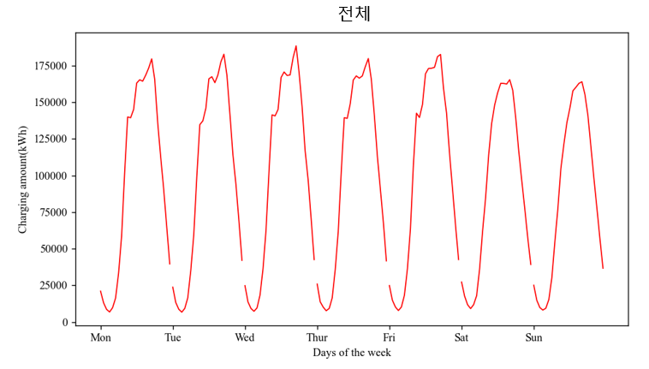
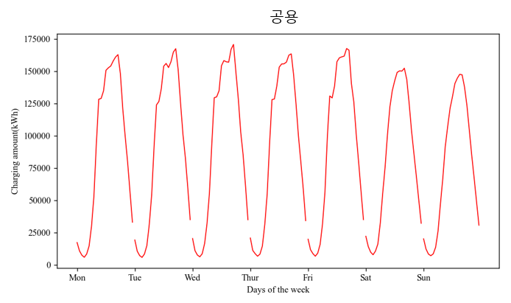
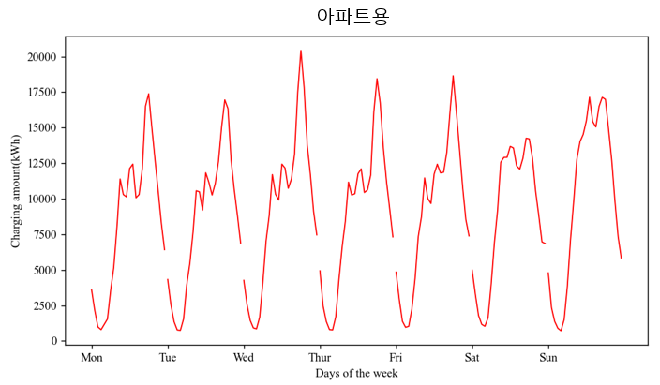
 | 전체 |  |  |  |  |  |  | 공용 |  |  |  |  |  |  | 아파트용
 | 월 | 화 | 수 | 목 | 금 | 토 | 일 | 월 | 화 | 수 | 목 | 금 | 토 | 일 | 월 | 화 | 수 | 목 | 금 | 토 | 일
x축(시간(h)) | y축(충전량(kWh)) |  |  |  |  |  |  | y축(충전량(kWh)) |  |  |  |  |  |  | y축(충전량(kWh))
0 | 21040.11 | 23767.63 | 24815.95 | 25910.94 | 24877.23 | 27258.81 | 25075.27 | 17449.48 | 19443.03 | 20554.54 | 20979.08 | 20036.68 | 22285.22 | 20293.52 | 3590.63 | 4324.6 | 4261.41 | 4931.86 | 4840.55 | 4973.6 | 4781.75
1 | 13105.36 | 13301.41 | 13709.89 | 13801.99 | 14851.8 | 17640.04 | 14779.46 | 10967.06 | 10741.58 | 11137.65 | 11345.69 | 11915.04 | 14351.74 | 12431.23 | 2138.3 | 2559.83 | 2572.24 | 2456.3 | 2936.76 | 3288.3 | 2348.24
2 | 8607.29 | 8689.81 | 9210.54 | 10157.85 | 10225.89 | 11772.87 | 9887.09 | 7624.94 | 7333.55 | 7762.58 | 8792.58 | 8845 | 9982.41 | 8512.46 | 982.35 | 1356.26 | 1447.96 | 1365.27 | 1380.89 | 1790.46 | 1374.63
3 | 6824.63 | 6701.25 | 7302.16 | 7661.73 | 7810.52 | 9142.27 | 8133.29 | 6031.9 | 5928.98 | 6386.62 | 6860.57 | 6853.28 | 7976.33 | 7239.49 | 792.73 | 772.28 | 915.54 | 801.17 | 957.24 | 1165.95 | 893.79
4 | 9760.11 | 9289.72 | 9595.42 | 9254.17 | 10234.47 | 11827.01 | 9364.02 | 8595.53 | 8544.26 | 8746.6 | 8480.52 | 9205.65 | 10797.62 | 8649.34 | 1164.58 | 745.45 | 848.82 | 773.64 | 1028.83 | 1029.4 | 714.68
5 | 16361.72 | 16632.15 | 18373.32 | 16450.09 | 18288.38 | 17952.97 | 15304.81 | 14824.22 | 15089.4 | 16697.2 | 14733.19 | 16026.66 | 16327.08 | 13804.05 | 1537.5 | 1542.75 | 1676.12 | 1716.9 | 2261.72 | 1625.9 | 1500.76
6 | 33500.75 | 35350.94 | 36346.78 | 35739.71 | 36357.16 | 36514.44 | 30167 | 29964.11 | 31407.73 | 32244.13 | 31402.33 | 31969.73 | 32494.14 | 26333.58 | 3536.64 | 3943.21 | 4102.65 | 4337.39 | 4387.43 | 4020.3 | 3833.41
7 | 58652.72 | 59928.56 | 62825.94 | 61691.5 | 63641.59 | 62428.61 | 54679.83 | 53483.54 | 54451.02 | 55819.9 | 55084.61 | 56302.45 | 55520.53 | 47563.13 | 5169.18 | 5477.55 | 7006.05 | 6606.89 | 7339.15 | 6908.09 | 7116.7
8 | 101678.6 | 99577.78 | 103087.76 | 102488.03 | 107858.76 | 85193.41 | 77408.55 | 93676.29 | 91909.3 | 94260.72 | 94072.31 | 99129.22 | 76016.84 | 67583 | 8002.31 | 7668.48 | 8827.04 | 8415.73 | 8729.54 | 9176.57 | 9825.55
9 | 139908.14 | 134702.15 | 141380.67 | 139429.22 | 142496.92 | 114004.36 | 104656.8 | 128514.98 | 124138.61 | 129679.22 | 128257.57 | 131030.24 | 101444.31 | 91879.85 | 11393.15 | 10563.54 | 11701.44 | 11171.66 | 11466.68 | 12560.05 | 12776.95
10 | 139408.91 | 137277.31 | 140643.39 | 138983.38 | 139558.21 | 135550.93 | 121316.76 | 129112.38 | 126793.66 | 130333.53 | 128720.47 | 129532.93 | 122641.33 | 107292.13 | 10296.52 | 10483.65 | 10309.86 | 10262.91 | 10025.27 | 12909.61 | 14024.63
11 | 145133.69 | 145898.96 | 145042.32 | 149052.7 | 148452.86 | 148187.45 | 136016.82 | 135000.78 | 136700.03 | 135128.12 | 138701.42 | 138788.27 | 135275.38 | 121488.43 | 10132.91 | 9198.93 | 9914.21 | 10351.29 | 9664.59 | 12912.07 | 14528.39
12 | 163052.59 | 165949.13 | 166861.17 | 165127.73 | 169376.96 | 156562.62 | 146008.66 | 150928.65 | 154122.25 | 154424.61 | 153374.07 | 157643.62 | 142878.54 | 130516.13 | 12123.94 | 11826.88 | 12436.56 | 11753.66 | 11733.34 | 13684.08 | 15492.53
13 | 165295.91 | 167394.89 | 170614.45 | 167935.61 | 173021.82 | 162872.91 | 157781.5 | 152858.76 | 156253.52 | 158459.69 | 155830.44 | 160589.25 | 149301.95 | 140641.78 | 12437.15 | 11141.37 | 12154.76 | 12105.17 | 12432.57 | 13570.96 | 17139.73
14 | 164344.52 | 163327.66 | 168262.71 | 166414.35 | 173179.96 | 162799.42 | 160202.92 | 154277.67 | 153066.83 | 157530.81 | 155976.38 | 161364.05 | 150486.18 | 144777.44 | 10066.85 | 10260.83 | 10731.9 | 10437.97 | 11815.92 | 12313.24 | 15425.48
15 | 168427.33 | 168547.98 | 168601.55 | 167901.14 | 173780.48 | 162428.52 | 162863.64 | 158123.91 | 157460.01 | 157220.06 | 157279.27 | 161917.07 | 150346.67 | 147816.96 | 10303.41 | 11087.98 | 11381.49 | 10621.87 | 11863.41 | 12081.85 | 15046.67
16 | 173339.55 | 177600.59 | 180343.58 | 174307.88 | 181101.73 | 165379.96 | 163947.18 | 161225.32 | 164990.03 | 167212.33 | 162648.83 | 167822.47 | 152534.5 | 147448.31 | 12114.23 | 12610.56 | 13131.25 | 11659.05 | 13279.26 | 12845.45 | 16498.86
17 | 179575.74 | 182745.32 | 188473.19 | 179807.77 | 182594.14 | 158165.58 | 155188.47 | 163060.74 | 167687.82 | 170979.87 | 163676.71 | 166511.81 | 143906.13 | 138053.83 | 16515.01 | 15057.49 | 17493.32 | 16131.05 | 16082.32 | 14259.45 | 17134.64
18 | 165534.58 | 168477.91 | 170010.12 | 165489.83 | 159326.18 | 139378.55 | 140755.43 | 148147.47 | 151523.32 | 149571.55 | 147044.24 | 140672.39 | 125167.74 | 123767.14 | 17387.11 | 16954.59 | 20438.57 | 18445.59 | 18653.79 | 14210.81 | 16988.29
19 | 135849.8 | 141720.64 | 146665.02 | 141204.66 | 142532.51 | 116585.07 | 119338.77 | 120828.97 | 125377.35 | 128844.76 | 124477.02 | 126373.24 | 103712.48 | 104447.57 | 15020.83 | 16343.29 | 17820.26 | 16727.64 | 16159.27 | 12872.58 | 14891.19
20 | 112317.2 | 114041.33 | 116847.52 | 113346.13 | 114854 | 96548.53 | 97754.21 | 99568.15 | 101341.56 | 103082.21 | 99788.32 | 101340.78 | 86020.19 | 85051.15 | 12749.04 | 12699.77 | 13765.31 | 13557.81 | 13513.23 | 10528.34 | 12703.06
21 | 90255.81 | 93755.57 | 96992.39 | 90756.68 | 90541.2 | 77357.77 | 77231.66 | 79715.98 | 83148.11 | 85316.25 | 79563.02 | 79735.91 | 68544.75 | 67398.4 | 10539.84 | 10607.46 | 11676.14 | 11193.67 | 10805.29 | 8813.02 | 9833.26
22 | 64821.32 | 68860.66 | 70321.09 | 68055.22 | 65719.57 | 57277.34 | 56419.87 | 56548.66 | 60054.12 | 61216 | 58780.14 | 57184.26 | 50314.38 | 49084.33 | 8272.66 | 8806.54 | 9105.08 | 9275.08 | 8535.3 | 6962.96 | 7335.54
23 | 39625.99 | 42053.82 | 42558.1 | 41705.64 | 42590.62 | 39221.01 | 36683.22 | 33208.93 | 35180.96 | 35100.05 | 34389.54 | 35205.32 | 32368.87 | 30864.81 | 6417.06 | 6872.85 | 7458.05 | 7316.11 | 7385.3 | 6852.13 | 5818.41

충전분포
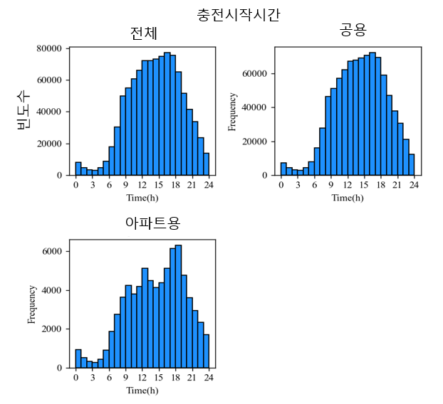
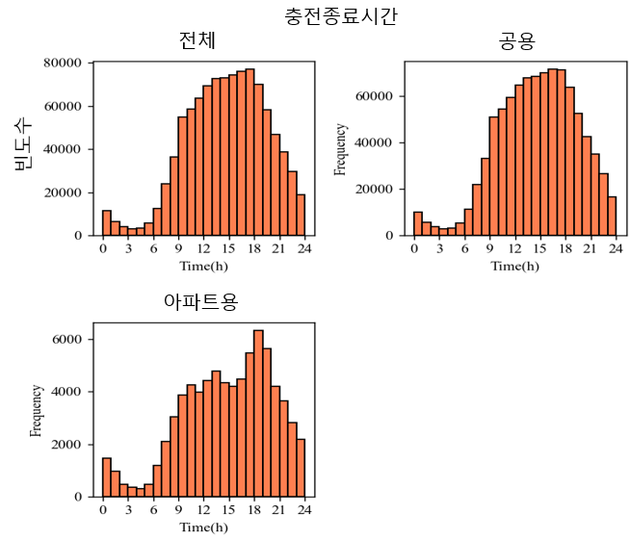
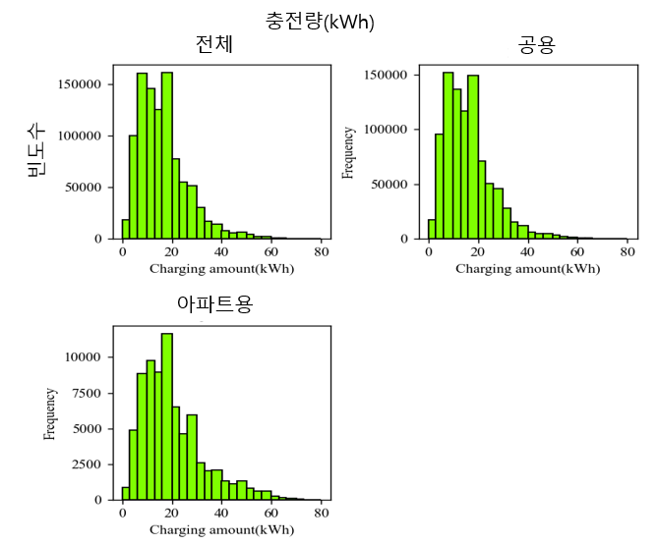
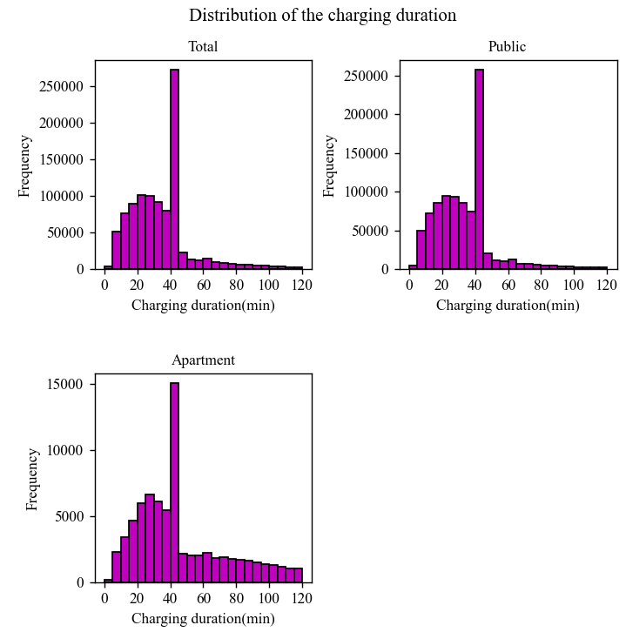
 | 전체 |  |  |  |  |  | 공용 |  |  |  |  |  |  | 아파트용
x축(시간(h)) | y축(충전시작시간 빈도수) | y축(충전종료시간 빈도수) | x축(충전량(kWh)) | y축(충전량 빈도수) | x축(충전소요시간(분)) | y축(충전소요시간 빈도수) | x축(시간(h)) | y축(충전시작시간 빈도수) | y축(충전종료시간 빈도수) | x축(충전량(kWh)) | y축(충전량 빈도수) | x축(충전소요시간(분)) | y축(충전소요시간 빈도수) | x축(시간(h)) | y축(충전시작시간 빈도수) | y축(충전종료시간 빈도수) | x축(충전량(kWh)) | y축(충전량 빈도수) | x축(충전소요시간(분)) | y축(충전소요시간 빈도수)
0 | 8145 | 11309 | 0 | 18259 | 0 | 4143 | 0 | 7210 | 9851 | 0 | 17397 | 0 | 3945 | 0 | 935 | 1458 | 0 | 862 | 0 | 198
1 | 4813 | 6469 | 3 | 100460 | 5 | 51401 | 1 | 4286 | 5507 | 3 | 95602 | 5 | 49109 | 1 | 527 | 962 | 3 | 4858 | 5 | 2292
2 | 3431 | 4107 | 6 | 160388 | 10 | 75722 | 2 | 3105 | 3628 | 6 | 151564 | 10 | 72292 | 2 | 326 | 479 | 6 | 8824 | 10 | 3430
3 | 3045 | 3092 | 10 | 146239 | 15 | 89846 | 3 | 2782 | 2742 | 10 | 136498 | 15 | 85194 | 3 | 263 | 350 | 10 | 9741 | 15 | 4652
4 | 4767 | 3527 | 13 | 125637 | 20 | 100807 | 4 | 4316 | 3230 | 13 | 116670 | 20 | 94787 | 4 | 451 | 297 | 13 | 8967 | 20 | 6020
5 | 8650 | 5770 | 17 | 161142 | 26 | 100393 | 5 | 7738 | 5293 | 17 | 149518 | 26 | 93715 | 5 | 912 | 477 | 17 | 11624 | 26 | 6678
6 | 18008 | 12361 | 20 | 77565 | 31 | 91261 | 6 | 16142 | 11166 | 20 | 71071 | 31 | 85159 | 6 | 1866 | 1195 | 20 | 6494 | 31 | 6102
7 | 30411 | 23936 | 24 | 55318 | 36 | 79820 | 7 | 27659 | 21832 | 24 | 50692 | 36 | 74357 | 7 | 2752 | 2104 | 24 | 4626 | 36 | 5463
8 | 49795 | 36293 | 27 | 51694 | 41 | 272060 | 8 | 46161 | 33257 | 27 | 45729 | 41 | 257007 | 8 | 3634 | 3036 | 27 | 5965 | 41 | 15053
9 | 55115 | 54899 | 31 | 30133 | 46 | 22582 | 9 | 50877 | 51037 | 31 | 27538 | 46 | 20404 | 9 | 4238 | 3862 | 31 | 2595 | 46 | 2178
10 | 60841 | 58649 | 34 | 17182 | 52 | 13466 | 10 | 57036 | 54383 | 34 | 15167 | 52 | 11444 | 10 | 3805 | 4266 | 34 | 2015 | 52 | 2022
11 | 66114 | 63456 | 38 | 14173 | 57 | 12160 | 11 | 61923 | 59473 | 38 | 12108 | 57 | 10129 | 11 | 4191 | 3983 | 38 | 2065 | 57 | 2031
12 | 72136 | 69105 | 41 | 7413 | 62 | 14526 | 12 | 67002 | 64683 | 41 | 6080 | 62 | 12305 | 12 | 5134 | 4422 | 41 | 1333 | 62 | 2221
13 | 72147 | 72536 | 45 | 5693 | 67 | 9000 | 13 | 67661 | 67745 | 45 | 4588 | 67 | 7143 | 13 | 4486 | 4791 | 45 | 1105 | 67 | 1857
14 | 73223 | 72934 | 48 | 6040 | 73 | 8166 | 14 | 69099 | 68584 | 48 | 4695 | 73 | 6256 | 14 | 4124 | 4350 | 48 | 1345 | 73 | 1910
15 | 75061 | 74368 | 52 | 3926 | 78 | 7359 | 15 | 70682 | 70172 | 52 | 3133 | 78 | 5558 | 15 | 4379 | 4196 | 52 | 793 | 78 | 1801
16 | 77129 | 75953 | 55 | 2317 | 83 | 6343 | 16 | 71998 | 71473 | 55 | 1705 | 83 | 4617 | 16 | 5131 | 4480 | 55 | 612 | 83 | 1726
17 | 75528 | 76835 | 59 | 2136 | 88 | 5707 | 17 | 69372 | 71356 | 59 | 1530 | 88 | 4070 | 17 | 6156 | 5479 | 59 | 606 | 88 | 1637
18 | 65213 | 70076 | 62 | 929 | 93 | 5025 | 18 | 58917 | 63763 | 62 | 681 | 93 | 3533 | 18 | 6296 | 6313 | 62 | 248 | 93 | 1492
19 | 51580 | 58166 | 66 | 494 | 99 | 4396 | 19 | 46825 | 52521 | 66 | 347 | 99 | 2981 | 19 | 4755 | 5645 | 66 | 147 | 99 | 1415
20 | 41351 | 46842 | 69 | 301 | 104 | 3938 | 20 | 37740 | 42657 | 69 | 208 | 104 | 2604 | 20 | 3611 | 4185 | 69 | 93 | 104 | 1334
21 | 33610 | 38641 | 73 | 86 | 109 | 3303 | 21 | 30665 | 34993 | 73 | 56 | 109 | 2102 | 21 | 2945 | 3648 | 73 | 30 | 109 | 1201
22 | 23495 | 29476 | 76 | 57 | 114 | 2937 | 22 | 21143 | 26670 | 76 | 39 | 114 | 1869 | 22 | 2352 | 2806 | 76 | 18 | 114 | 1068
23 | 13974 | 18782 | 80 | 0 | 120 | 2953 | 23 | 12277 | 16600 | 80 | 0 | 120 | 1876 | 23 | 1697 | 2182 | 80 | 0 | 120 | 1077

